执行简介
Ⅰ. 执行简介
 | 一、项目概要

 | 1、项目背景
 | ● 为持续的提升客户满意度，保障良好的客户体验和口碑，从而促进销售、市场、服务长足的增长 ● 同时对DOS2.1审计手册进行更新，通过售后服务现场审核能参考行业标准，提出战略性和建设性修正意见 ● 通过检查，发现经销商薄弱环节和现有问题，从而提出修改重点方向和改善建议

 | 2、项目目标
 | ● 提升克莱斯勒售后服务的客户满意度

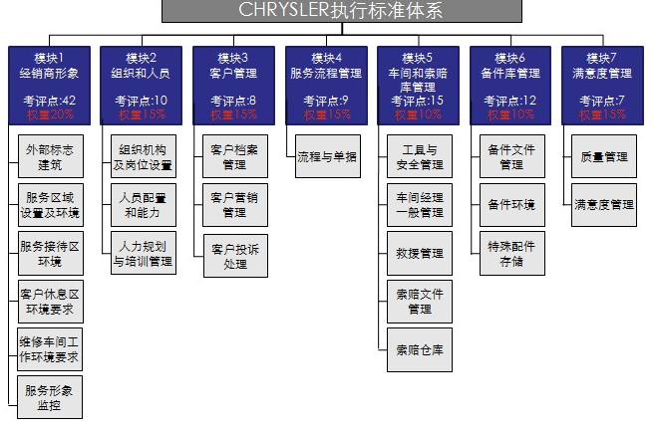
 | 3、检查内容
 | ● “服务现场审核”从以下7个模块考核经销商的售后服务管理，包括：“经销商外部形象和标识”、“组织和人员”、“客户管理”、“服务流程管理”、“车间和索赔库管理”、“备件库管理”、“持续改进和客户满意度管理”

 | 二、执行方案构成
 | ● “服务现场审核”项目由经销商硬件形象和文件管理、单据管理三种形式构成 ● 每季度区间为一期，一年进行4期，每期每店进行一轮次“服务现场审核”
 | 三、评分计算方法
 | ● “服务现场审核”共103个指标点，每题满分为1分，符合要求得1分，不符合要求得0分 ● 经销商整体表现计算方法如下： 经销商整体表现=M1*W1+M2*W2+…+M7*W7 M1=模块实际得分/模块应得满 得分表现形式：总得分*100 符号说明： M：模块得分率；如M1，M2 … M7 W：模块权重；如W1，W2 … W7

经销商得分概况
Ⅱ. 经销商得分概况

 |  | 权重 | 经销商 | 区域平均 | 区域最高 | 全国平均 | 全国最高
服务现场审核得分率
模块1 经销商外部形象和标识
模块2 组织和人员
模块3 客户管理
模块4 服务流程管理
模块5 车间和索赔库管理
模块6 备件库管理
模块7 持续改进和客户满意度管理

各模块得分情况对比
 | 经销商 | 区域平均 | 全国平均
模块1 经销商外部形象和标识
模块2 组织和人员
模块3 客户管理
模块4 服务流程管理
模块5 车间和索赔库管理
模块6 备件库管理
模块7 持续改进和客户满意度管理
 |  |  |  | 经销商得分 | 与区域平均 对比 | 与全国平均对比 | 与全国最高 对比
 |  | 服务现场审核得分率
 |  | 模块1 经销商外部形象和标识
 |  | 模块2 组织和人员
 |  | 模块3 客户管理
 |  | 模块4 服务流程管理
 |  | 模块5 车间和索赔库管理
 |  | 模块6 备件库管理
 |  | 模块7 持续改进和客户满意度管理

Ⅲ. 经销商得分明细
 |  |  | 经销商 | 区域平均 | 区域最高 | 全国平均 | 全国最高
模块1 经销商外部形象和标识
 | 1.1外部标志建筑
 | 1.2服务区域设置及环境
 | 1.3服务接待区环境
 | 1.4客户休息区环境要求
 | 1.5维修车间工作环境要求
 | 1.6服务形象监控
模块2 组织和人员
 | 2.1组织机构及岗位设置
 | 2.2人员配置和能力
 | 2.3人力规划与培训管理
模块3 客户管理
 | 3.1客户档案管理
 | 3.2客户营销管理
 | 3.3客户投诉处理

 |  |  | 经销商 | 区域平均 | 区域最高 | 全国平均 | 全国最高
模块4 服务流程管理
 | 4.1流程与单据
模块5 车间和索赔库管理
 | 5.1工具与安全管理
 | 5.2车间经理一般管理
 | 5.3救援管理
 | 5.4索赔文件管理
 | 5.5索赔仓库
模块6 备件库管理
 | 6.1备件文件管理
 | 6.2备件环境
 | 6.3特殊配件存储
模块7 持续改进和客户满意度管理
 | 7.1质量管理
 | 7.2满意度管理

